信用交易
融资融券市场交易数据统计（20221017）

标的证券 | 融资融券余额（亿元） | 融资余额（亿元） | 融券余额（亿元） | 融资买入额（亿元） | 融资融券规模变化（亿元） | 融资余额增幅(‰) | 融券余额增幅(%)
统计数据 | 15,486.96 | 14,463.31 | 1,023.64 | 522.51 | 32.64 | 1.65 | 0.86
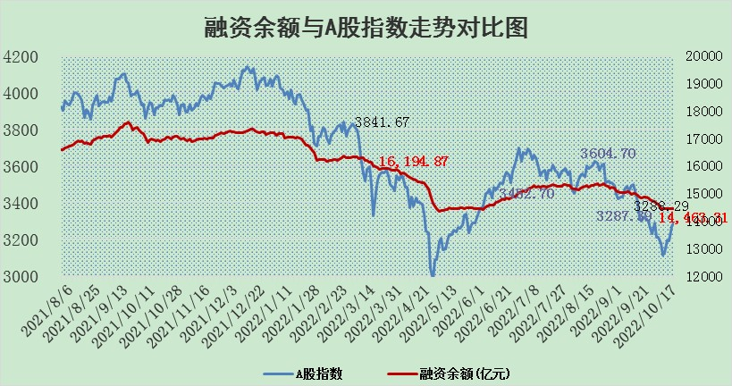

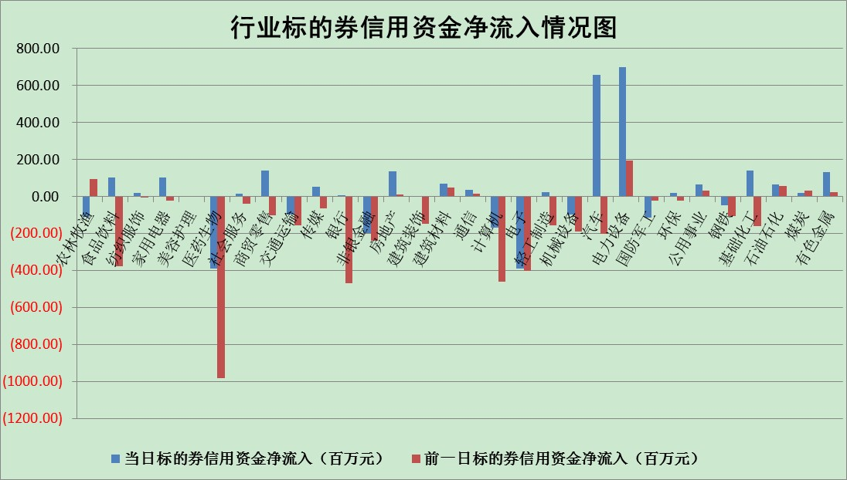

标的基金代码 | 标的基金简称 | 融资余额/市值(%) | 融资余额增幅(%) | 融资买入额/成交金额(%) | （融资余额净增额-融券余额净增额）/市值(‱) | 融券余额降幅(%) | ABS[（融资余额净增额-融券余额净增额）/市值净增额-1](%)
159902 | 华夏中小板ETF | 0.00 | -100.00 | 0.00 | -162.94 | 100.00 | 381.00
159915 | 易方达创业板ETF | 2.21 | 1.22 | 108195.75 | 5.07 | 5.00 | 139.94
159919 | 嘉实沪深300ETF | 5.36 | 2.21 | 2.00 | 11.82 | 2.80 | 361.46
159920 | 华夏恒生ETF | 96.14 | -0.62 | 10.35 | -59.44 | 8.73 | 47.97
159922 | 嘉实中证500ETF | 0.35 | 3.56 | 4.07 | -7.72 | -1.45 | 118.91
159925 | 南方沪深300ETF | 0.02 | 2.51 | 0.02 | 0.06 | 0.00 | 99.63
159928 | 消费ETF | 0.92 | 1.36 | 3.24 | 1.27 | 0.39 | 103.24
159934 | 易方达黄金ETF | 454.21 | 0.01 | 20.65 | 4.92 | 0.00 | 110.26
159939 | 全指信息技术ETF | 0.93 | -6.95 | 162.50 | -7.92 | -1581.25 | 103.79
159940 | 全指金融地产ETF | 0.37 | -0.42 | 0.00 | -0.16 | 0.00 | 101.36
159995 | 半导体芯片ETF | 2.08 | -0.73 | 261.09 | -1.76 | -1.79 | 101.10
159997 | 天弘中证电子ETF | 2.75 | 0.30 | 6.31 | 0.69 | -2.01 | 99.65
159998 | 天弘中证计算机主题ETF | 0.14 | 3.72 | 0.04 | 0.51 | 0.00 | 99.80
510050 | 华夏上证50ETF | 8.98 | -0.44 | 63.59 | -1.58 | 28.32 | 709.45
510180 | 华安上证180ETF | 0.52 | 0.44 | 1.94 | 0.43 | 31.32 | 101.91
510880 | 华泰柏瑞红利ETF | 0.20 | 1.22 | 0.39 | 1.26 | 31.43 | 168.18
510900 | 易方达恒生H股ETF | 159.44 | -0.04 | 6.28 | -6.84 | 0.00 | 81.72
511010 | 5年期国债ETF | 0.82 | 0.00 | 2.49 | 82.47 | 0.00 | 676.25
511380 | 可转债及可交换债券ETF | 21.32 | -3.61 | 1.61 | -79.91 | 0.00 | 148.67
512000 | 全指证券ETF | 7.49 | -0.19 | 8.13 | 0.13 | 4.14 | 99.50
512010 | 沪深300医药卫生ETF | 4.99 | -2.04 | 56.87 | -9.41 | 4.08 | 129.80
512070 | 沪深300非银ETF | 2.68 | -0.98 | 31.39 | -3.62 | -9.40 | 78.50
512400 | 南方中证申万有色金属ETF | 1.32 | 0.85 | 0.76 | 18.07 | 29.61 | 113.09
512580 | 广发中证环保产业ETF | 0.72 | -1.41 | 0.16 | -0.48 | 1.16 | 101.47
512660 | 国泰中证军工ETF | 2.87 | -3.00 | 22.71 | -10.86 | -3.22 | 103.18
512800 | 华宝中证银行ETF | 13.38 | 0.68 | 6.29 | 13.57 | 42.87 | 116.20
512980 | 广发中证传媒ETF | 2.08 | -1.13 | 132.57 | -0.07 | 100.00 | 100.10
515030 | 华夏中证新能源汽车ETF | 1.75 | 1.64 | 23.83 | 2.91 | 0.60 | 107.16
515050 | 华夏中证5G通信主题ETF | 1.88 | 0.23 | 49.51 | 0.49 | 0.97 | 99.32
515070 | 华夏中证人工智能ETF | 1.68 | -1.30 | 0.08 | -2.21 | 0.00 | 101.52
标的股票比较指标 |  | 融资余额/流通A股市值(%) | 融资余额增幅(%) | 融资买入额/成交金额(%) | （融资余额净增额-融券余额净增额）/流通A股市值(‱) | 融券余额降幅(%) | ABS[（融资余额净增额-融券余额净增额）/流通A股市值净增额-1](%)
前十名标的个股 |  | 众应互联 | 莱伯泰科 | 中国银行 | 江淮汽车 | 凯龙股份 | 凯莱英
 |  | 数知科技 | 太极集团 | 包钢股份 | 莱伯泰科 | 四川美丰 | 仲景食品
 |  | 丹邦科技 | 江淮汽车 | 农业银行 | 剑桥科技 | 德美化工 | 国安达
 |  | 易见股份 | 松原股份 | 安图生物 | 卡倍亿 | 上海雅仕 | 浙江医药
 |  | 聚龙股份 | 古井贡酒 | 外高桥 | 润达医疗 | 广日股份 | 银泰黄金
 |  | 绿庭投资 | 瑞丰新材 | 中国科传 | 凯利泰 | 瑞茂通 | 正泰电器
 |  | 西水股份 | 九洲药业 | 申联生物 | 中科金财 | 元力股份 | 浦东建设
 |  | 仁东控股 | 卡倍亿 | 光大银行 | 锋尚文化 | 平高电气 | 特力A
 |  | 数码科技 | 迈瑞医疗 | 宝鹰股份 | 鲁泰A | 贵州轮胎 | 安克创新
 |  | 全柴动力 | 银泰黄金 | 银泰黄金 | 松原股份 | 华茂股份 | 超华科技
后十名标的个股 |  | 广田集团 | 健民集团 | 国脉科技 | 健民集团 | 号百控股 | 道恩股份
 |  | 延安必康 | 心脉医疗 | 南钢股份 | 超华科技 | 德尔未来 | 利尔化学
 |  | 曙光股份 | 绿的谐波 | 云海金属 | 心脉医疗 | 东港股份 | 博瑞传播
 |  | 龙净环保 | 恒源煤电 | 东风股份 | 盛路通信 | 通化金马 | 万东医疗
 |  | 中嘉博创 | 聚辰股份 | 广田集团 | 恒源煤电 | 佛山照明 | 谱尼测试
 |  | 泰禾集团 | 盛路通信 | 延安必康 | 绿的谐波 | 朗科科技 | 神州数码
 |  | 苏宁易购 | 蓝特光学 | 曙光股份 | 人福医药 | 中视传媒 | 新天然气
 |  | 中信国安 | 人福医药 | 龙净环保 | 天和防务 | 健民集团 | 先惠技术
 |  | 台海核电 | 神州数码 | 中嘉博创 | 晨鸣纸业 | 普元信息 | 科伦药业
 |  | 当代文体 | 城发环境 | 泰禾集团 | 蓝特光学 | 宝兰德 | 凯龙股份
说明：1.以上普通交易数据和信用交易数据皆以交易日收盘后数据为基准；2.上述标的证券总数据只计算标的证券市场总数据，不包括从标的证券中调出去标的证券数据，所以与交易所公布的总值略有不同； 3.上述行业采用申万一级行业分类；4.以上标的基金和标的个股中比较的6个指标值中：前5个（从左至右）为正向指标，值越大排名越靠前；第6个为逆向指标，值越小，排名越靠前；5.第6个指标中ABS[]表示求绝对值，其主要用于考量信用资金相对净流入对股价相对净变化的贡献程度；6.数据来源：wind，交易所。

